상품제안서
기본형 칼라장패드 3T (780×300mm) | 상품코드: S22037

 |  |  |  |  |  |  | 02-713-8555 | www.synergygift.co.kr
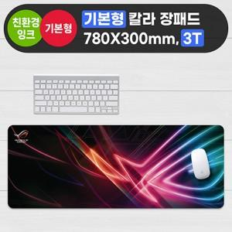

【상세/제작정보】 | <p><span style="font-size: 12pt;">*&nbsp;오바로크 옵션 개당 + 800원 추가됩니다. (색상:검정,빨강,파랑 중 선택가능)</span></p><p><span style="font-size: 12pt;">&nbsp; 주문시 비고란에 남겨주세요!&nbsp;</span></p>

【인쇄/포장옵션】 | 풀칼라 / OPP(비닐)

【공급단가】 | 수량 | 100~ | 300~ | 500~ | 1,000~ | 3,000~
*VAT별도 | 단가 | 4,940원 | 4,860원 | 4,750원 | 4,560원 | 4,370원

【상품 URL】 | https://www.synergygift.co.kr:443/src/goods_detail.php?gdno=22037

